CAPA


BDI
PREFEITURA MUNICIPAL DE SANTO ANTONIO DO LESTE - MT
OBRA: | UNIDADE BÁSICA DE SAÚDE
LOCAL: | SANTO ANTONIO DO LESTE - MT
PROP.: | PREFEITURA MUNICIPAL DE SANTO ANTONIO DO LESTE - MT
DATA: | 2023-05-08
BDI - BENEFÍCIOS E DESPESAS INDIRETAS
ITEM | DISCRIMINAÇÃO | PERCENTUAL
 |  | (%)
1.0 | ADMINISTRAÇÃO DA OBRA | 7.30 | 1.0607
1.1 | AC - Administração Central | 4.00 | 1.0123
1.2 | DF - Custos Financeiros | 1.23 | 1.074
1.3 | R - Riscos | 1.27 | 0.9515
1.4 | S + G - Seguros + Garantias | 0.80 | 1.2119851383
 |  |  | 21.20%
2.0 | LUCRO | 7.40
2.1 | L - Lucro Operacional | 7.40

3.0 | TRIBUTOS | 4.85
3.1 | **ISS | 1.20
3.2 | COFINS | 3.00
3.3 | PIS | 0.65
3.4 | Contribuição Previdenciária - Lei nº 12.546/13 | 0.00
**ISS - Repassado pelo município.Segundo o que determina a lei nº 8.666/93, admite-se fixar o percentual de BDI, desde que seguindo as técnicas da Engenharia e Custos.
Segundo o que determina a lei nº 8.666/93, admite-se fixar o percentual de BDI, desde que seguindo as técnicas da Engenharia e Custos.
TAXA DE BDI A SER APLICADA SOBRE O CUSTO DIRETO |  | 21.20%
VALOR DA OBRA |  | R$ 2,719,792.68
Não incidem IRPJ e CSLL na composição de Tributos
Cálculo do BDI:

$$BDI=\frac{\left(1+AC+S+R+G\right) \left(1+DF\right) (1+L)}{(1−I)}−1$$

*ISS - Imposto sobre Serviços
5,00% ISS - Repassado pelo município

40,00 % Sobre Mão de Obra
Conforme declarado pela prefeitura municipal

_______________________________
Matheus Batista da Silva
Engenheiro Civil - Responsável Técnico
CREA MT - 53224

ENCARGOS SOCIAIS
 | PREFEITURA MUNICIPAL DE SANTO ANTÔNIO DO LESTE - MT |  |  | TABELAS DE REFERENCIAS SINAPI - 03/2023 - Mato Grosso

 |  |  |  | BDI | 21.20%

OBRA : | UNIDADE BÁSICA DE SAÚDE |  | LEIS SOCIAIS: | HORISTA | 107.58%
LOCAL : | SANTO ANTONIO DO LESTE - MT |  |  | MENSALISTA | 66.49%
ENCARGOS SOCIAIS SOBRE A MÃO DE OBRA
CÓDIGO | DESCRIÇÃO | COM DESONERAÇÃO |  | SEM DESONERAÇÃO
 |  | HORISTA % | MENSALISTA % | HORISTA % | MENSALISTA %
GRUPO A
A1 | INSS | 0.00% | 0.00% | 20.00% | 20.00%
A2 | SESI | 1.50% | 1.50% | 1.50% | 1.50%
A3 | SENAI | 1.00% | 1.00% | 1.00% | 1.00%
A4 | INCRA | 0.20% | 0.20% | 0.20% | 0.20%
A5 | SEBRAE | 0.60% | 0.60% | 0.60% | 0.60%
A6 | SALÁRIO EDUCAÇÃO | 2.50% | 2.50% | 2.50% | 2.50%
A7 | SEGURO CONTRA ACIDENTES DE TRABALHO | 3.00% | 3.00% | 3.00% | 3.00%
A8 | FGTS | 8.00% | 8.00% | 8.00% | 8.00%
A9 | SECONCI | 0.00% | 0.00% | 0.00% | 0.00%
A | TOTAL | 16.80% | 16.80% | 36.80% | 36.80%
GRUPO B
B1 | REPOUSO SEMANAL REMUNERADO | 17.78% | NÃO INCIDE | 17.78% | NÃO INCIDE
B2 | FERIADOS | 3.67% | NÃO INCIDE | 3.67% | NÃO INCIDE
B3 | AUXÍLIO - ENFERMIDADE | 0.88% | 0.66% | 0.88% | 0.66%
B4 | 13º SALÁRIO | 11.18% | 8.33% | 11.18% | 8.33%
B5 | LICENÇA PATERNIDADE | 0.07% | 0.05% | 0.07% | 0.05%
B6 | FALTAS JUSTIFICADAS | 0.75% | 0.56% | 0.75% | 0.56%
B7 | DIAS DE CHUVAS | 1.18% | NÃO INCIDE | 1.18% | NÃO INCIDE
B8 | AUXÍLIO ACIDENTE DE TRABALHO | 0.11% | 0.08% | 0.11% | 0.08%
B9 | FÉRIAS GOZADAS | 0.00% | 0.00% | 0.00% | 0.00%
B10 | SALÁRIO MATERNIDADE | 0.04% | 0.03% | 0.04% | 0.03%
B | TOTAL | 35.66% | 9.71% | 35.66% | 9.71%
GRUPO C
C1 | AVISO PRÉVIO INDENIZADO | 6.10% | 4.55% | 6.10% | 4.55%
C2 | AVISO PRÉVIO TRABALHADO | 0.14% | 0.11% | 0.14% | 0.11%
C3 | FÉRIAS INDENIZADAS | 12.15% | 9.06% | 12.15% | 9.06%
C4 | DEPÓSITO RESCISÃO SEM JUSTA CAUSA | 2.56% | 1.91% | 2.56% | 1.91%
C5 | INDENIZAÇÃO ADICIONAL | 0.51% | 0.38% | 0.51% | 0.38%
C | TOTAL | 21.46% | 16.01% | 21.46% | 16.01%
GRUPO D
D1 | REINCIDÊNCIA DE GRUPO A SOBRE GRUPO B | 5.99% | 1.63% | 13.12% | 3.57%
D2 | REINCIDÊNCIA DE GRUPO A SOBRE AVISO PRÉVIO TRABALHADO E REINCIDÊNCIA DO FGTS SOBRE AVISO PRÉVIO INDENIZADO | 0.51% | 0.38% | 0.54% | 0.40%
D | TOTAL | 6.50% | 2.01% | 13.66% | 3.97%
 |  | 80.42% | 44.53% | 107.58% | 66.49%

MEMCALTRANSP ESTMET
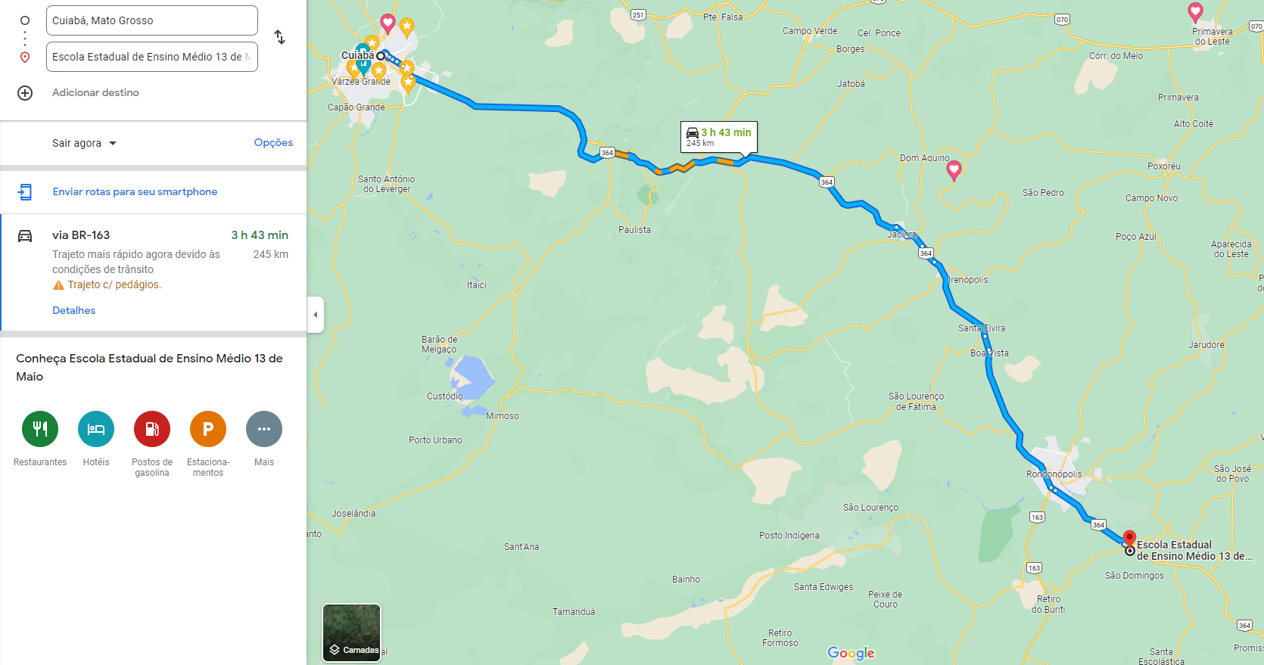
PREFEITURA MUNICIPAL DE CASTANHEIRA/MT
OBRA: | ESCOLA ESTADUAL 13 DE MAIO
LOCAL: | PEDRA PRETA - MT
PROPR.: | PREFEITURA MUNICIPAL DE PEDRA PRETA - MT
DATA: | 2023-05-17
MEMÓRIA DE CÁLCULO DE TRANSPORTE DE PISO TATÍL PAVIMENTADO
ITEM | LOGRADOURO | PESO DO PISO TÁTIL | DMT PAVIMENTADA | MOMENTO DE TRANSPORTE PAVIMENTADO

 |  | (t/m²) | (km) | ( t.km )
1 | ESCOLA ESTADUAL 13 DE MAIO | 1.41016 | 30.00 | 42.30
TOTAL >>> |  |  |  | 42.30
MOMENTO DE TRANSPORTE DO MATERIAL, SENDO A QUANTIDADE DE MATERIAL MULTIPLICADO PELO PESO DO MATERIAL TRANSPORTADO MULTIPLICADO PELA DISTÂNCIA MÉDIA DE TRANSPORTE (DMT), ATÉ 30 KM.
*TRANSPORTE SAINDO DO MUNICÍPIO DE CUIABÁ-MT
TRANSPORTE COM CAMINHÃO CARROCERIA 9T, EM VIA URBANA PAVIMENTADA, DMT ATÉ 30KM (UNIDADE: TXKM). AF_07/2020
MEMÓRIA DE CÁLCULO DE TRANSPORTE DE PISO TATÍL PAVIMENTADO
ITEM | LOGRADOURO | PESO DO PISO TÁTIL | DMT PAVIMENTADA | MOMENTO DE TRANSPORTE PAVIMENTADO

 |  | (t/m²) | (km) | ( t.km )
1 | ESCOLA ESTADUAL 13 DE MAIO | 1.41016 | 215.00 | 303.18
TOTAL >>> |  |  |  | 303.18
MOMENTO DE TRANSPORTE DO MATERIAL, SENDO A QUANTIDADE DE MATERIAL MULTIPLICADO PELO PESO DO MATERIAL TRANSPORTADO MULTIPLICADO PELA DISTÂNCIA MÉDIA DE TRANSPORTE (DMT), EXCEDENTE A 30 KM.
*TRANSPORTE SAINDO DO MUNICÍPIO DE CUIABÁ-MT
TRANSPORTE COM CAMINHÃO CARROCERIA 9T, EM VIA URBANA PAVIMENTADA, ADICIONAL PARA DMT EXCEDENTE A 30 KM (UNIDADE: TXKM). AF_07/2020

